Sheet1
実施状況の写真

 | 地引網 | お魚教室



 | イチ・ニイ・イチ・ニイみんなでよいしょ | 触っても大丈夫！

 | 海洋牧場見学（網で囲ってないよ） | 海岸清掃
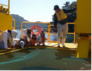
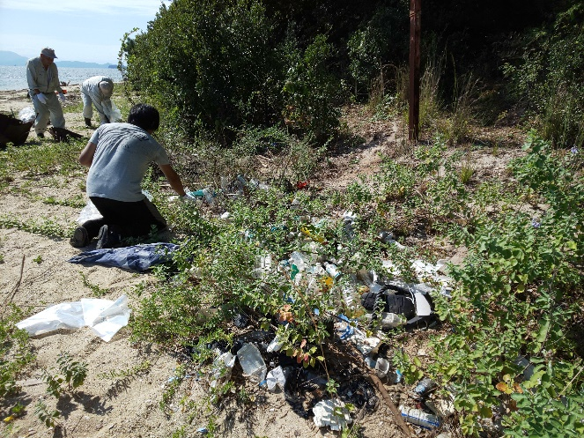

 | 時間が来たら、音でエサを撒くよ！ | 街からゴミが流れつくよ！
 | （エサやり施設が海に浮いているだけ） | （ペットボトルや発泡スチロール、ビニール）

